TSeHLaPlata
Tasa de Seguridad de Higiene La Plata

Al momento de generar un nuevo contacto o cuenta se podrá dar de alta como inscripto a dicha percepción por cualquier usuario pero solo podrá modificarse por analistas de impuestos o por actualización del padrón.
Art. 22 de la rg: deberá consignar n° de inscripción, alicuota, fecha y monto de la percep e identificación del contribuyente (va en la póliza)

SAP

La percepción calculada debe imputarse en la cuenta 2040401012 - PERCEPCION Tasa SeH LA PLATA.

Observacion: el importe de la percepcion deberar ser incluido en forma discriminada (haciendo referencia a la jurisdiccion pertinente) en el frente de poliza o en el suplemento.

IMPORTANTE: Como es un percepción a nivel MUNICIPAL puede encontrarse de forma simultánea con la retención de Ingresos Brutos de Buenos Aires

Alicuotas

Categoria Fiscal | Alicuota
Inscripto | 0.5%

Base imponible

Base imponible: Aplica a todas las condiciones de IVA y aplica también a todos los ramos.

Base Imponible = Prima + Recargo Financiero

Criterio de extraccion:
La presente percepción presenta un padrón donde se encontrarán inscriptos los contribuyentes (más adelante se detalla como actualizar). Dicho pádrón deberá actualizarce de forma mensual.
Si el asegurado se encuentra incripto en dicho padrón se deberá realizar la percepción.

Padrón de Contribuyentes

El padrón único de contribuyentes de la TISH, será puesto a disposición por la APR en su sitio web, en forma mensual, de acuerdo al calendario fiscal que oportunamente se publique en el sitio web de esta Agencia
Existirá un padrón mensual, que entrará en vigencia al día siguiente de su publicación.
El padrón tendrá un formato de texto plano (.txt).
El archivo se baja con clave fiscal

Diseño de registro de dicho padrón:

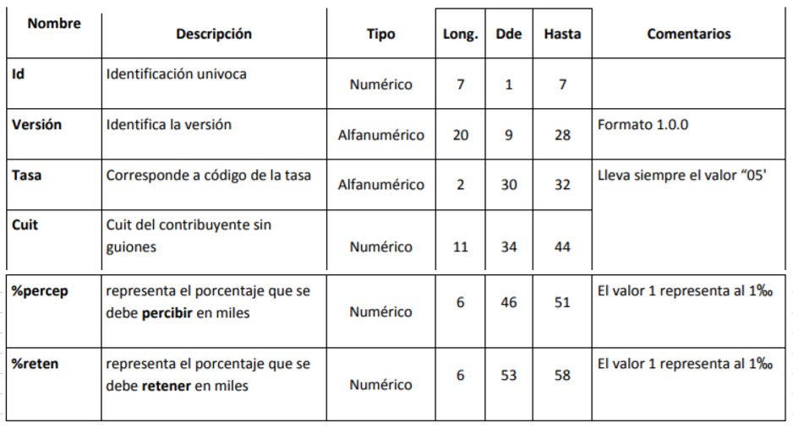

Al procesar el archivo del padrón debe genererse que para todos los CUIT que se encuentren en el mismo y cuyo porcentaje de percepción sea distinto de 0% se deberá incluir como Inscripto en la TISH de La Plata con el n° de cuit correspondiente.
No se tendrá en cuenta el porcentaje del archivo sino el determinado en la tabla de alícuotas.

Ejemplo formato archivo .txt:
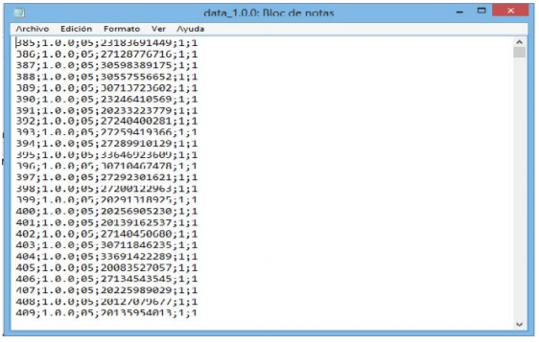

DISEÑO DE REGISTRO PERCEPCIONES TISH de LA PLATA

Debería notificarse a Yanina Ferrero, Roberto Giovinetto, JP Martinez y Santa Cruz Maria Laura y colocar el archivo generado en la siguiente dirección:
\\Row2k8fil01\Archivos\99_CasaCentral\Administración\Impuestos

Criterio de extracción: se debe tomar la fecha de emisión de las pólizas para determinar el periodo del archivo; y para los cargos a nivel cuenta se deberá tomar la fecha del pago o la fecha de reversión en el caso de que así suceda.

Perioricidad: Mensual.

Nombre del archivo: Percep_LaPlata_MMAAAA. Donde MM es el mes y AAAA es el año. Por ejemplo: para septiembre de 2017 colocar Percep_LaPlata_092017.

Tipo de archivo: plano (txt).

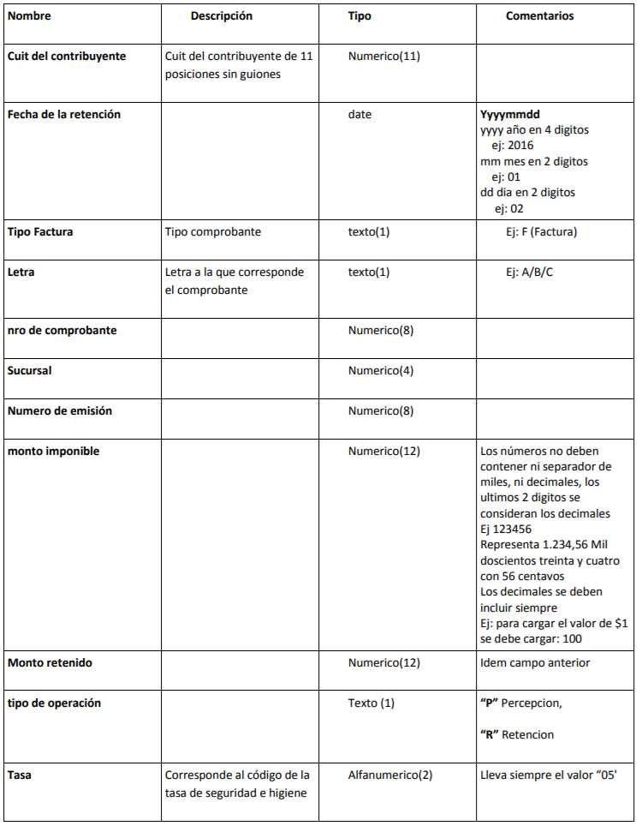

Tipo de factura: El tipo de factura va a ser la póliza.
Nro. De comprobante: Se informará el n° de la póliza, ya que son 8 dígitos
Sucursal: Se utilizarán los 4 dígitos para ser completados por n° de sucursal (2) y ramo (2).
Nro de emisión: Completar con 0s.

Cancelaciones y/o endosos negativos

Si la operación se produce en el mismo periodo mensual, se devuelve en forma proporcional al monto negativo de base imponible asociado.
Se debe tomar la fecha de emisión de la operación.
En caso de que la cancelación se realice a inicio de vigencia y durante el mismo período mensual se deberá devolver por completo.
Si corresponde a otro periodo, no corresponde devolución alguna.

A modo de ejemplo:

Emisión: 10/05/2017
Base Imponible | $ 10,000
Alicuota: | 0.5%
Percepción: | $ 50

Opción 1 |  | Opción 2
Cancelación: 25/05/2017 |  | Cancelación: 10/06/2017
Base Imponible | $ -8,000 | Base Imponible | $ -7,500
Alicuota: | 0.5% | Alicuota: | 0.5%
Percepción: | $ -40 | Percepción: | $ 0

